Hoja1
Día | Entregas del proveedor | Inventario Inicial | Demanda | Ventas | Inventario final | Costo emisión pedido | Costo almacenamiento | Costo Ventas perdidas | Costo Total | Replicas | Costo Total
0 | 700 | 700 | 119.13892237 | 119.13892237 | 580.86107763 | 1000 | 580.86107763 | 0 | 1580.8610776 | 1 | $ 31,566.79
1 | 0 | 580.86107763 | 92.929316438 | 92.929316438 | 487.93176119 | 0 | 487.93176119 | 0 | 2068.7928388 | 2 | $ 31,055.91
$\overline{x}$=
2 | 0 | 487.93176119 | 185.82415945 | 185.82415945 | 302.10760174 | 0 | 302.10760174 | 0 | 2370.9004406 | 3 | $ 33,352.58 |  | $ 34,169.14 | α= | 0.05
3 | 0 | 302.10760174 | 191.54840273 | 191.54840273 | 110.55919901 | 0 | 110.55919901 | 0 | 2481.4596396 | 4 | $ 33,093.07 | s= | 2296.25 | r= | 51
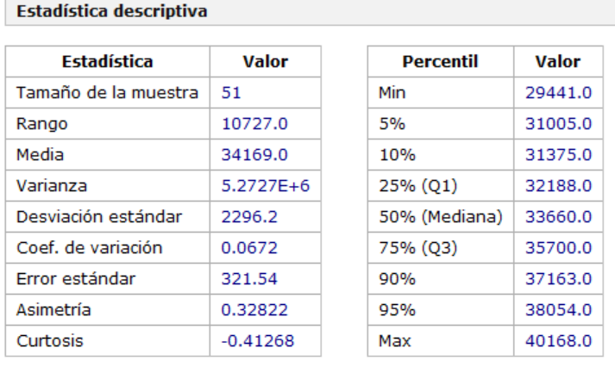
4 | 0 | 110.55919901 | 124.53751316 | 110.55919901 | 0 | 0 | 0 | 83.869884912 | 2565.3295245 | 5 | $ 35,578.51 |  |  | Estadístico= | 2.0085591121
5 | 0 | 0 | 4.9039556496 | 0 | 0 | 0 | 0 | 29.423733898 | 2594.7532584 | 6 | $ 33,287.47
6 | 0 | 0 | 32.38359052 | 0 | 0 | 0 | 0 | 194.30154312 | 2789.0548015 | 7 | $ 31,230.26 |  |  | Intervalo Confianza Costo Total
7 | 700 | 700 | 269.01233927 | 269.01233927 | 430.98766073 | 1000 | 430.98766073 | 0 | 4220.0424622 | 8 | $ 33,898.10 |  |  | CT (LI)= | $ 33,523.32
8 | 0 | 430.98766073 | 56.866370185 | 56.866370185 | 374.12129054 | 0 | 374.12129054 | 0 | 4594.1637528 | 9 | $ 32,429.53 |  |  | CT (LS)= | $ 34,814.97
9 | 0 | 374.12129054 | 15.829967933 | 15.829967933 | 358.29132261 | 0 | 358.29132261 | 0 | 4952.4550754 | 10 | $ 33,782.35
10 | 0 | 358.29132261 | 21.682755721 | 21.682755721 | 336.60856689 | 0 | 336.60856689 | 0 | 5289.0636423 | 11 | $ 35,551.63 |  |  | Con CA = 700 Kg
11 | 0 | 336.60856689 | 11.33597029 | 11.33597029 | 325.2725966 | 0 | 325.2725966 | 0 | 5614.3362389 | 12 | $ 33,289.59 |  |  | Frecuencia de Abastecimiento: 7 días
12 | 0 | 325.2725966 | 152.78512982 | 152.78512982 | 172.48746678 | 0 | 172.48746678 | 0 | 5786.8237056 | 13 | $ 31,876.38
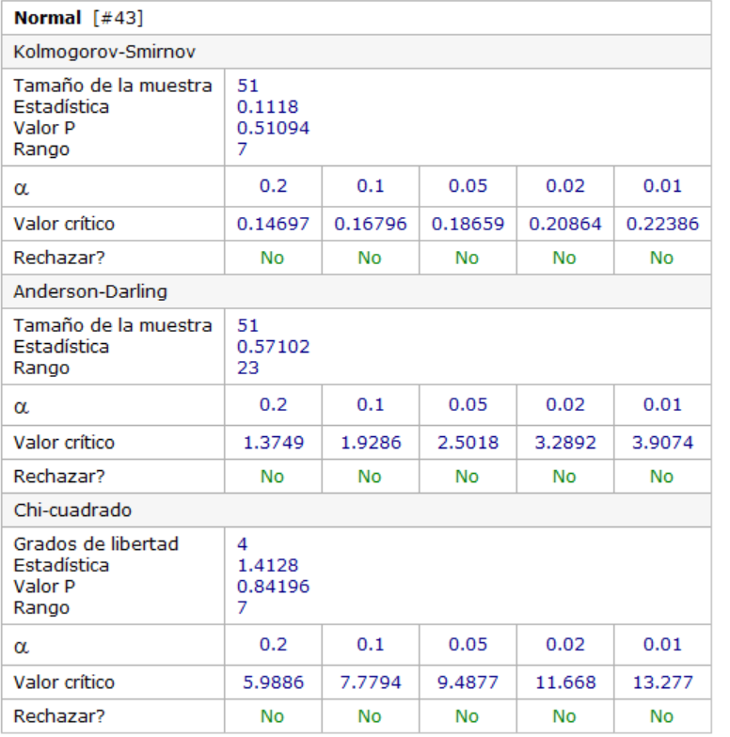
13 | 0 | 172.48746678 | 71.085714254 | 71.085714254 | 101.40175253 | 0 | 101.40175253 | 0 | 5888.2254582 | 14 | $ 31,767.27
14 | 598.59824747 | 700 | 113.75222549 | 113.75222549 | 586.24777451 | 1000 | 586.24777451 | 0 | 7474.4732327 | 15 | $ 33,209.61
15 | 0 | 586.24777451 | 10.283279998 | 10.283279998 | 575.96449451 | 0 | 575.96449451 | 0 | 8050.4377272 | 16 | $ 36,592.87
16 | 0 | 575.96449451 | 48.818104373 | 48.818104373 | 527.14639014 | 0 | 527.14639014 | 0 | 8577.5841173 | 17 | $ 30,929.26
17 | 0 | 527.14639014 | 39.978093208 | 39.978093208 | 487.16829693 | 0 | 487.16829693 | 0 | 9064.7524143 | 18 | $ 36,950.61
18 | 0 | 487.16829693 | 23.923150632 | 23.923150632 | 463.2451463 | 0 | 463.2451463 | 0 | 9527.9975606 | 19 | $ 34,722.08
19 | 0 | 463.2451463 | 106.60681829 | 106.60681829 | 356.63832801 | 0 | 356.63832801 | 0 | 9884.6358886 | 20 | $ 31,466.82
20 | 0 | 356.63832801 | 4.4478194931 | 4.4478194931 | 352.19050852 | 0 | 352.19050852 | 0 | 10236.826397 | 21 | $ 36,419.31
21 | 347.80949148 | 700 | 15.086984662 | 15.086984662 | 684.91301534 | 1000 | 684.91301534 | 0 | 11921.739412 | 22 | $ 35,582.94
22 | 0 | 684.91301534 | 23.356689409 | 23.356689409 | 661.55632593 | 0 | 661.55632593 | 0 | 12583.295738 | 23 | $ 34,989.76
23 | 0 | 661.55632593 | 586.45131742 | 586.45131742 | 75.105008506 | 0 | 75.105008506 | 0 | 12658.400747 | 24 | $ 31,351.82
24 | 0 | 75.105008506 | 43.549825921 | 43.549825921 | 31.555182585 | 0 | 31.555182585 | 0 | 12689.955929 | 25 | $ 34,277.74
25 | 0 | 31.555182585 | 51.81326257 | 31.555182585 | 0 | 0 | 0 | 121.54847991 | 12811.504409 | 26 | $ 31,975.22
26 | 0 | 0 | 24.107774087 | 0 | 0 | 0 | 0 | 144.64664452 | 12956.151054 | 27 | $ 35,506.78
27 | 0 | 0 | 10.63589997 | 0 | 0 | 0 | 0 | 63.815399822 | 13019.966454 | 28 | $ 35,505.09
28 | 700 | 700 | 45.845635283 | 45.845635283 | 654.15436472 | 1000 | 654.15436472 | 0 | 14674.120818 | 29 | $ 37,071.46
29 | 0 | 654.15436472 | 21.300488655 | 21.300488655 | 632.85387606 | 0 | 632.85387606 | 0 | 15306.974694 | 30 | $ 32,836.96
30 | 0 | 632.85387606 | 50.309236795 | 50.309236795 | 582.54463927 | 0 | 582.54463927 | 0 | 15889.519334 | 31 | $ 35,592.88
31 | 0 | 582.54463927 | 139.65802551 | 139.65802551 | 442.88661376 | 0 | 442.88661376 | 0 | 16332.405948 | 32 | $ 32,124.98
32 | 0 | 442.88661376 | 28.024507351 | 28.024507351 | 414.86210641 | 0 | 414.86210641 | 0 | 16747.268054 | 33 | $ 37,185.87
33 | 0 | 414.86210641 | 28.509730593 | 28.509730593 | 386.35237581 | 0 | 386.35237581 | 0 | 17133.62043 | 34 | $ 32,717.43
34 | 0 | 386.35237581 | 109.56415804 | 109.56415804 | 276.78821777 | 0 | 276.78821777 | 0 | 17410.408647 | 35 | $ 32,895.56
35 | 423.21178223 | 700 | 50.131319442 | 50.131319442 | 649.86868056 | 1000 | 649.86868056 | 0 | 19060.277328 | 36 | $ 35,818.35
36 | 0 | 649.86868056 | 182.07219525 | 182.07219525 | 467.79648531 | 0 | 467.79648531 | 0 | 19528.073813 | 37 | $ 33,660.26
37 | 0 | 467.79648531 | 17.383450988 | 17.383450988 | 450.41303432 | 0 | 450.41303432 | 0 | 19978.486848 | 38 | $ 33,194.21
38 | 0 | 450.41303432 | 15.852415635 | 15.852415635 | 434.56061868 | 0 | 434.56061868 | 0 | 20413.047466 | 39 | $ 38,364.23
39 | 0 | 434.56061868 | 12.613898263 | 12.613898263 | 421.94672042 | 0 | 421.94672042 | 0 | 20834.994187 | 40 | $ 29,441.01
40 | 0 | 421.94672042 | 95.050709792 | 95.050709792 | 326.89601063 | 0 | 326.89601063 | 0 | 21161.890197 | 41 | $ 33,286.35
41 | 0 | 326.89601063 | 149.33724601 | 149.33724601 | 177.55876462 | 0 | 177.55876462 | 0 | 21339.448962 | 42 | $ 35,510.43
42 | 522.44123538 | 700 | 53.458356558 | 53.458356558 | 646.54164344 | 1000 | 646.54164344 | 0 | 22985.990605 | 43 | $ 36,694.10
43 | 0 | 646.54164344 | 329.14294729 | 329.14294729 | 317.39869615 | 0 | 317.39869615 | 0 | 23303.389302 | 44 | $ 36,146.58
44 | 0 | 317.39869615 | 170.22050223 | 170.22050223 | 147.17819392 | 0 | 147.17819392 | 0 | 23450.567496 | 45 | $ 32,188.36
45 | 0 | 147.17819392 | 176.16260291 | 147.17819392 | 0 | 0 | 0 | 173.90645393 | 23624.473949 | 46 | $ 35,699.69
46 | 0 | 0 | 154.47338296 | 0 | 0 | 0 | 0 | 926.84029779 | 24551.314247 | 47 | $ 37,847.85
47 | 0 | 0 | 233.65954399 | 0 | 0 | 0 | 0 | 1401.9572639 | 25953.271511 | 48 | $ 33,551.47
48 | 0 | 0 | 78.395778771 | 0 | 0 | 0 | 0 | 470.37467262 | 26423.646184 | 49 | $ 31,730.82
49 | 700 | 700 | 20.48974914 | 20.48974914 | 679.51025086 | 1000 | 679.51025086 | 0 | 28103.156435 | 50 | $ 37,660.62
50 | 0 | 679.51025086 | 426.42601368 | 426.42601368 | 253.08423718 | 0 | 253.08423718 | 0 | 28356.240672 | 51 | $ 40,167.56
51 | 0 | 253.08423718 | 31.069095896 | 31.069095896 | 222.01514129 | 0 | 222.01514129 | 0 | 28578.255813
52 | 0 | 222.01514129 | 56.169211819 | 56.169211819 | 165.84592947 | 0 | 165.84592947 | 0 | 28744.101743
53 | 0 | 165.84592947 | 125.84417846 | 125.84417846 | 40.001751013 | 0 | 40.001751013 | 0 | 28784.103494
54 | 0 | 40.001751013 | 17.731065844 | 17.731065844 | 22.270685169 | 0 | 22.270685169 | 0 | 28806.374179
55 | 0 | 22.270685169 | 34.243396831 | 22.270685169 | 0 | 0 | 0 | 71.83626997 | 28878.210449
56 | 700 | 700 | 187.46288482 | 187.46288482 | 512.53711518 | 1000 | 512.53711518 | 0 | 30390.747564
57 | 0 | 512.53711518 | 142.886867 | 142.886867 | 369.65024819 | 0 | 369.65024819 | 0 | 30760.397812
58 | 0 | 369.65024819 | 52.123863261 | 52.123863261 | 317.52638492 | 0 | 317.52638492 | 0 | 31077.924197
59 | 0 | 317.52638492 | 12.730604073 | 12.730604073 | 304.79578085 | 0 | 304.79578085 | 0 | 31382.719978
60 | 0 | 304.79578085 | 150.78097141 | 150.78097141 | 154.01480945 | 0 | 154.01480945 | 0 | 31536.734787

